6bis
Sortie pour l'outil du GT Réseaux : Réseaux mobiles : Pour modéliser un scénario Méta-métavers :

CAGR 2023-2030 | 0.37

Input scénario GT Réseaux :
2020 | 10.64 | Go / mois
2024 | 21 | Go / mois
2023 | 18.41 | Go / mois

Output : Estimation pour 2030 :
2030 | 169 | Go / mois

CAGR 2024-20240 | 0.415

(Go / mois) | 2,024 | 2,025 | 2,026 | 2,027 | 2,028 | 2,029 | 2,030 | 2,031 | 2,032 | 2,033 | 2,034 | 2,035
Ref | 21 | 24 | 26 | 29 | 31 | 34 | 37 | 39 | 42 | 44 | 47 | 50
ADL | 21 | 31 | 41 | 52 | 65 | 77 | 89 | 89 | 89 | 89 | 89 | 89
Méta-métavers | 21 | 30 | 42 | 59 | 84 | 119 | 169 | 169 | 169 | 169 | 169 | 169

Pour comparaison :
ADL

CAGR 2024-2030 | 0.23

Pour comparaison :
Ref

(y1-y0)/(x1-x0) | 2.59
y0 | 21

12
IP cameras
Le nombre de terminaux produits (millions d’unités)
2023 | 2030 | CAGR 2023-2030
63.01 | 355 | 0.28

Hypothèses :
Le CAGR du scénario Conservative est réhaussé pour modéliser l'intrication communication virtuel / réel
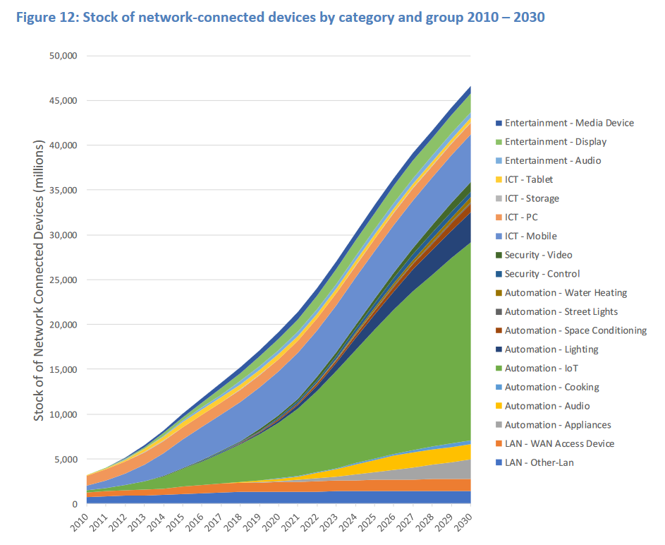
Comparaison :
[IEA E4 EDNA, 2019, p32] |  | ->

IP cameras
L’empreinte carbone de la fabrication (kgCO2e/unité)
2023 | 2030 | CAGR 2023-2030
54.12 | 90 | 0.02

Hypothèses :
CAGR du scénario conservative

IP cameras
L’empreinte carbone de la fabrication (kgCO2e/unité)
2023 | 2030 | CAGR 2023-2030
194.05 | 90 | 0.03

Hypothèses :
CAGR du scénario conservative

IP cameras
Le nombre de terminaux connectés (millions d’unités)
2023 | 2025 | 2030 | CAGR 2023-2025 | CAGR 2025 - 2030
2 | 3 | 12 | 0.25 | 0.30

Hypothèses :
Le CAGR du scénario Conservative est réhaussé de 5% puis 5% pour modéliser l'intrication communication virtuel / réel

IP cameras
L’empreinte carbone de la fabrication (kgCO2e/unité)
2023 | 2025 | 2030 | CAGR 2023-2025 | CAGR 2025 - 2030
2 | 2 | 3 | 0.02 | 0.04

Hypothèses :
Le CAGR du scénario Conservative est réhaussé de 2% puis 2% pour modéliser l'intrication communication virtuel / réel

